チャット操作画面_1007
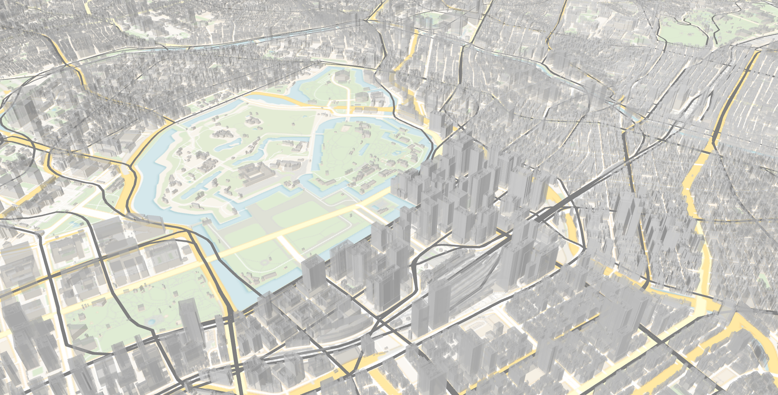
SPECTRA CHAT


吉祥寺から渋谷までの経路
さいたま市の市街化調整区域を表示
浸水被害想定5m以上のエリア表示
東武東上線を表示
現在利用可能なサイクルポートを取得
北海道を表示

横浜市を表示してください
表示切替
表示切替
横浜市を表示しました

都道府県
市町村コード
人口
神奈川県
1111
3750000

エリア内検索
バッファ作成（ｍ）

エリア内検索 横浜市が選択されました
保育園をすべて表示してください

メイン画面_0811 (2)

SPECTRA CHAT
地図×チャットAIが
拓く可視化の未来

使ってみる

チャット操作画面_0804
チャットで質問

SPECTRA CHAT
吉祥寺から渋谷までの経路
さいたま市の市街化調整区域を表示
浸水被害想定5m以上のエリア表示
新横浜駅からの1kmの円表示
東武東上線を表示
現在利用可能なサイクルポートを取得

plateauレイヤーを表示しました
表示切替

池袋駅を表示してください

表示切替

レイヤー操作画面_0803
CHAT
LAYERS

SPECTRA CHAT
鉄道 駅

鉄道 駅

鉄道 駅

鉄道 駅

鉄道 駅

鉄道 駅

鉄道 駅

チャット操作画面_0803
CHAT
LAYERS

SPECTRA CHAT

